상품제안서
크리스탈 상패 HB-6055G | 상품코드: F13564

 |  |  |  |  |  |  | 02-412-0044 | www.easy1.co.kr
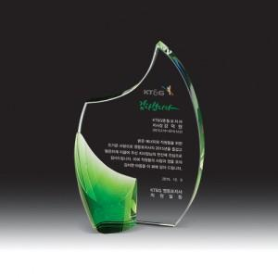

【상세/제작정보】

【인쇄/포장옵션】 | 풀칼라 / 우단케이스

【공급단가】 | 수량 | 5~ | 30~ | 50~ | 100~ | 500~
*VAT별도 | 단가 | 81,000원 | 78,000원 | 75,000원 | 72,000원 | 70,200원

【상품 URL】 | https://dev.easy1.co.kr:443/src/goods_detail.php?gdno=13564

